ORGANIGRAMA SDSCJ
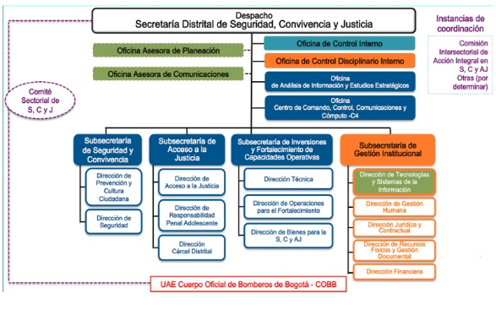

Plan Acción
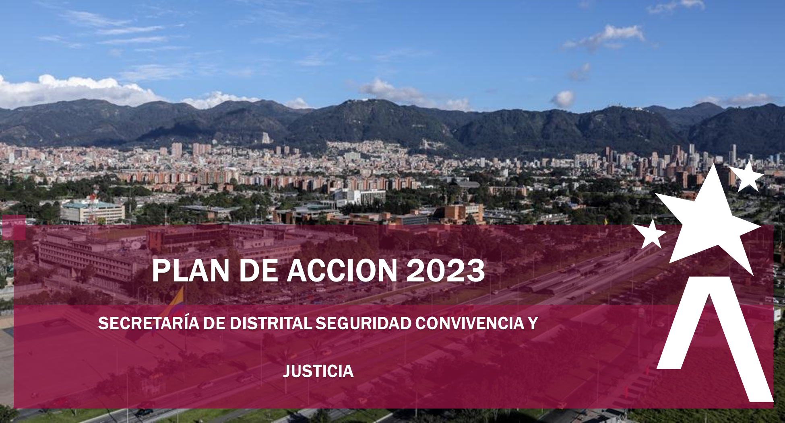

 | 119

 | 119

La Secretaria Distrital de Seguridad, Convivencia y Justicia (SDSSCJ) a continuación, presenta el Plan Operativo Anual (POA), el cual se formula para la presente vigencia 2023. Este Plan en la Secretaria Distrital de Seguridad, Convivencia y Justicia (SDSCJ), se convierte en el instrumento de Planeación Institucional a corto plazo, que contiene todas las metas anuales de cada una de las dependencias que hacen parte de la estructura organizacional de la Secretaria (Decreto Distrital 413 del 30 de septiembre de 2016), definiéndose además, la relación con los proyectos de inversión y las políticas del Modelo Integrado de Planeación y Gestión -MIPG-.

Es importante mencionar, que la elaboración del POA, se realizó de manera participativa con los servidores de la Secretaría, en espacios en donde se llevaron a cabo los análisis externos e internos, las debilidades, oportunidades, fortalezas, amenazas y riesgos que pueden llegar a incidir en el logro de los objetivos de los procesos planteados por la administración, y bajo el marco estratégico del Plan de Desarrollo Distrital 2020-2024 “Un Nuevo Contrato Social y Ambiental para la Bogotá del Siglo XXI”, los diferentes Planes Institucionales.

Dando cumplimiento a lo establecido en la Política de Transparencia y Acceso a la Información Pública y, en la Política de Participación Ciudadana, la SDSCJ presentó el Plan de Acción 2023 para comentarios de la ciudadanía. Este Plan de Acción está conformado por 119 metas, las cuales se pueden consultar en detalle en esta versión.

